КУ 2019
Информация о тарифах на коммунальные услуги на 2019 год и основаниях их применения

ЖК "Сколковский" | Холодное водоснабжение | ООО "Теплосервис-М" | м.куб. | - | 62.05 |  | не опубликовано (письмо теплосервис м) | 3.192 | Решение Совета депутатов г.п. Одинцово Одинцовского муниципального района МО № 4/15от 22.12.2010
 | Водоотведение | ОАО "Одинцовский Водоканал" | м.куб. | - | 33.53 | 33.61 | Распоряжение Комитета по ценам и тарифам МО от 19.12.2018 №373-Р | 7.6 | Решение Совета депутатов г.п. Одинцово Одинцовского муниципального района МО № 4/15от 22.12.2010
 | Горячее водоснабжение (7А, 7Б) |  | м.куб. |  | 176.14
 | в т.ч. Подогрев ХВС для ГВС | АО "Городские ТеплоСистемы" (АО ГТС) | м.куб. |  | 114.09 |  | Распоряжение Комитета по ценам и тарифам МО от 19.12.2018 №369-Р
 | ХВС для ГВС | ООО "Теплосервис-М" | м.куб. |  | 62.05
 | Горячее водоснабжение (1В, 1Г, 3Б, 3В) |  | м.куб. |  | 168.87
 | в т.ч. Подогрев ХВС для ГВС | ООО "Теплосервис-М" | м.куб. |  | 106.82
 | ХВС для ГВС |  | м.куб. |  | 62.05
 | Тепловая энергия | АО "Городские ТеплоСистемы" (АО ГТС) | Гкал | - | 2,304.79 | 2,350.20 | Распоряжение Комитета по ценам и тарифам МО от 19.12.2018 №369-Р | 0.02 | Решение Совета депутатов г.п. Одинцово Одинцовского муниципального района МО № 4/15от 22.12.2010
 | Тепловая энергия | ООО "Теплосервис-М" | Гкал | - | 2,158.08 |  | не опубликовано | 0.02 | Решение Совета депутатов г.п. Одинцово Одинцовского муниципального района МО № 4/15от 22.12.2010
 | Электроснабжение | ПАО "Мосэнергосбыт" | кВтч | Без дифференциации |  |  | Распоряжение Комитета по ценам и тарифам МО от 20.12.2018 №375-Р | 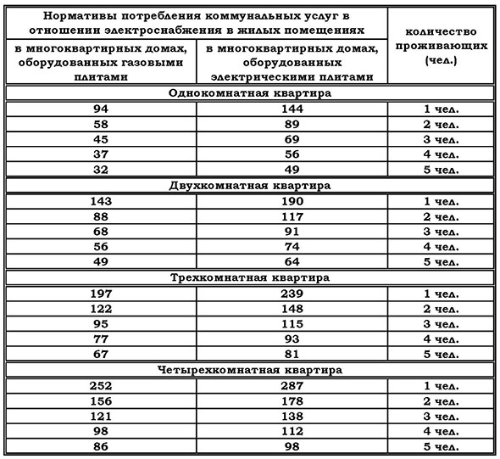 | Распоряжение Комитета по ценам и тарифам МО № 203-Р от 16.12.2016 г.
 |  |  |  | - | 3.77 | 3.89
 |  |  |  | С дифференциацией по двум зонам суток
 |  |  |  | День | 4.33 | 4.47
 |  |  |  | Ночь | 1.60 | 1.68
 |  |  |  | С дифференциацией по трем зонам суток
 |  |  |  | Пик | 4.90 | 5.06
 |  |  |  | Полупик | 3.77 | 3.89
 |  |  |  | Ночь | 1.60 | 1.68

